상품제안서
람보르기니 70자동 입실론 우산 | 상품코드: S07612

 |  |  |  |  |  |  | 02-713-8555 | www.synergygift.co.kr
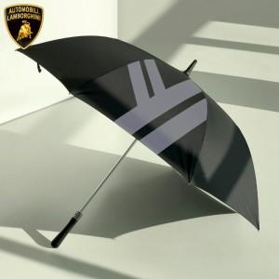 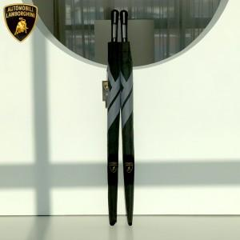 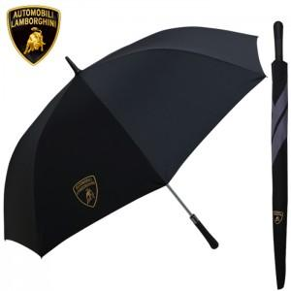

【상세/제작정보】

【인쇄/포장옵션】 | 실크, 원단1도인쇄 / 종이상자

【공급단가】 | 수량 | 50~ | 100~ | 300~ | 500~ | 1,000~
*VAT별도 | 단가 | 16,900원 | 16,640원 | 16,250원 | 15,600원 | 14,950원

【상품 URL】 | https://www.synergygift.co.kr:443/src/goods_detail.php?gdno=16319

